Sheet1
 | SẢN PHẨM MÁY LỌC NƯỚC ỨNG DỤNG CÔNG NGHỆ SIÊU HẤP THU - CDIs
CÔNG TY CỔ PHẦN MAXDREAM | MÁY GIA ĐÌNH MAXDREAM CDIs DG01 | MÁY GIA ĐÌNH MAXDREAM CDIs_Hybrid DG01-S6 | MÁY GIA ĐÌNH MAXDREAM CDIs DB01 DB02 | MÁY GIA ĐÌNH MAXDREAM CDIs_Hybrid DB01-S6 DB02-S6 | MÁY LỌC NƯỚC NÓNG LẠNH NGUỘI MAXDREAM CDIs NL01 | MÁY LỌC NƯỚC NÓNG LẠNH NGUỘI MAXDREAM CDIs_Hybrid NL01-S6 | MÁY TỔ CHỨC MAXDREAM CDIs TC1 | MÁY MAXDREAM CDIs 2 MODULE | MÁY LỌC TỔNG MAXDREAM CDI S1 | MÁY LỌC TỔNG MAXDREAM CDI S2 | MÁY LỌC TỔNG MAXDREAM CDIs C02 | MÁY LỌC TỔNG MAXDREAM CDIs C02.IX | MÁY CÔNG NGIỆP MAXDREAM CDIs UTT/STK/TK | HỆ LỌC THÔ ĐẦU NGUỒN ( 2 CỘT ) | HỆ LỌC THÔ VÀ LÀM MỀM ĐẦU NGUỒN ( 3 CỘT )
Web: https://maxdream.vn Mail: info@maxdream.vn Đ/C: 27 đường số 5, KĐT Vạn Phúc, p. Hiệp Bình Phước, TP. Thủ Đức, TP. HCM Hotline 0888870968 | 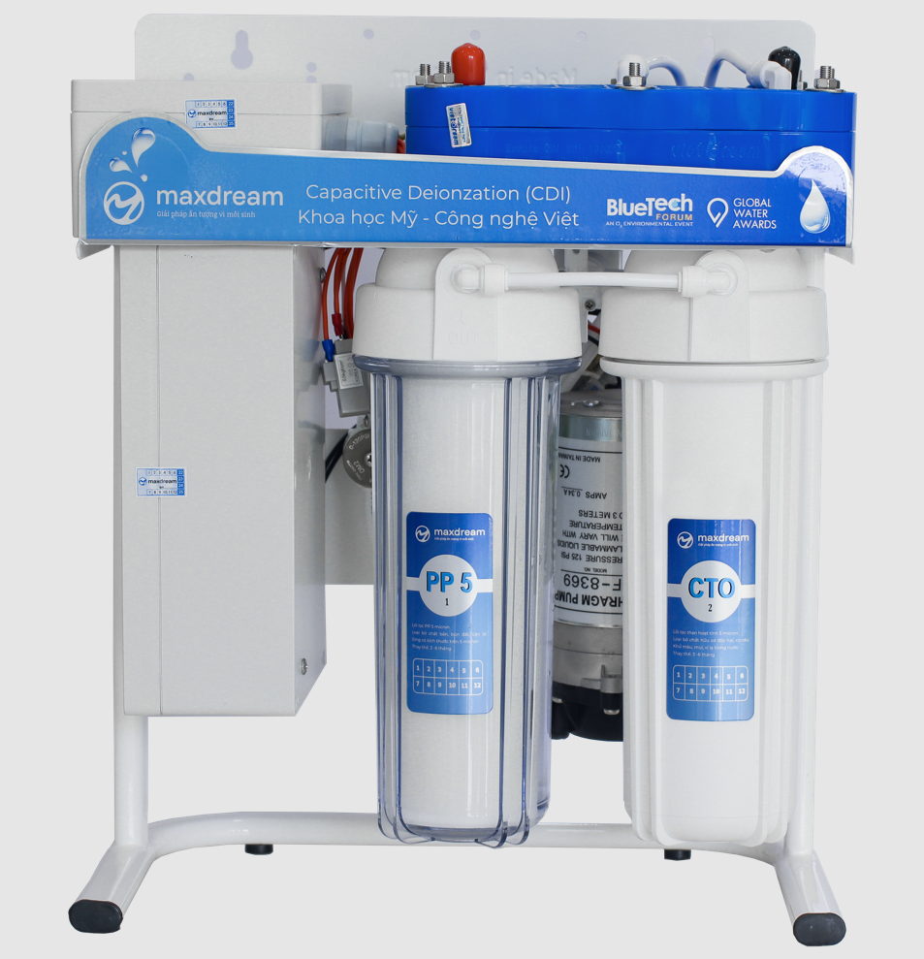 | 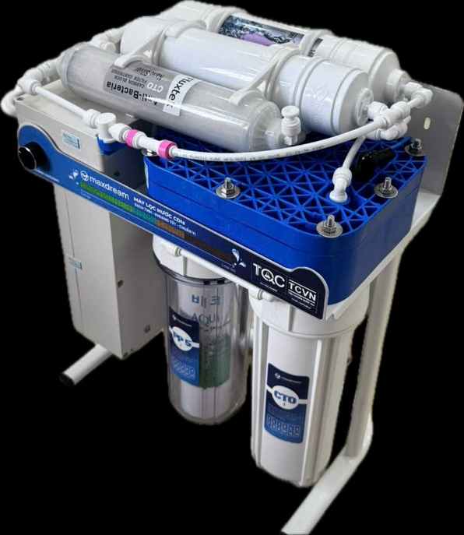 | 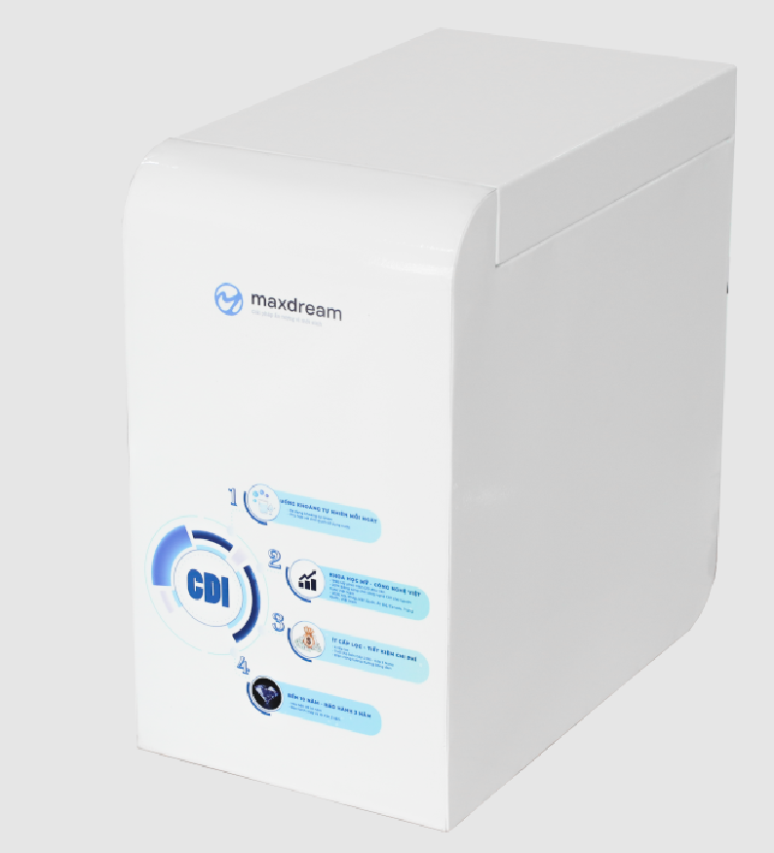 |  | 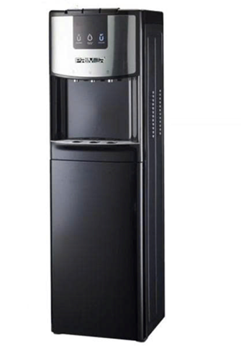 | 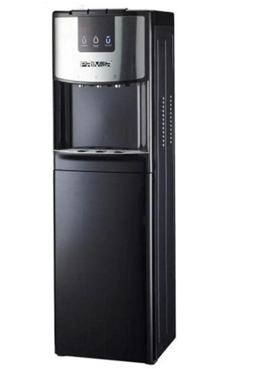 | 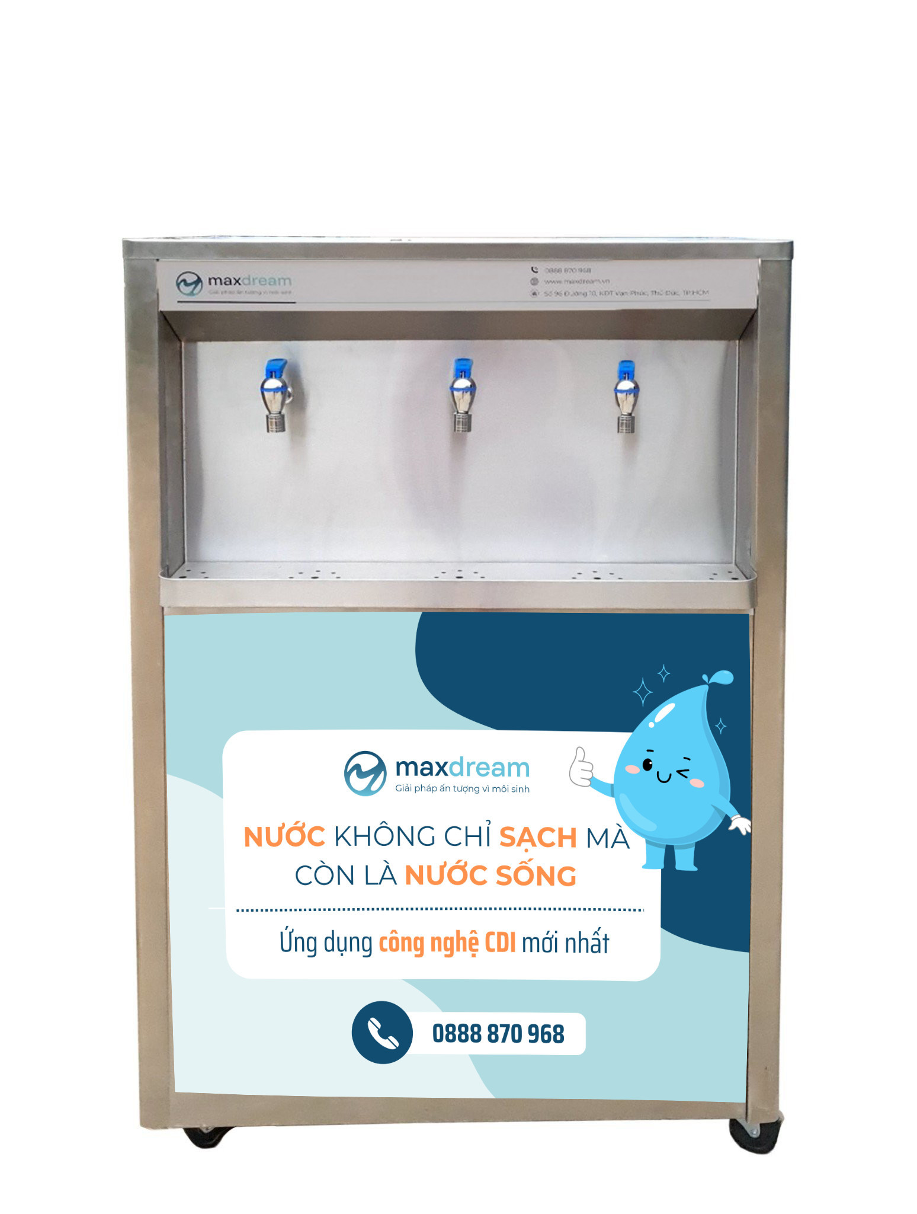 | 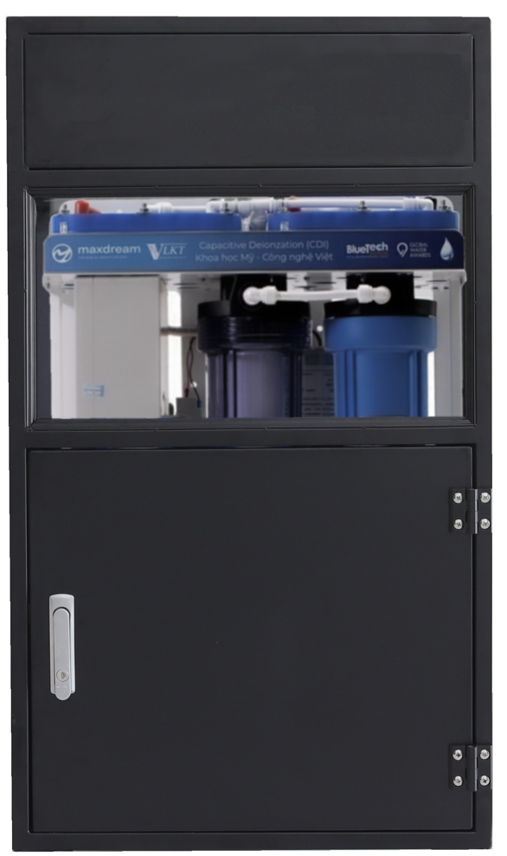 | 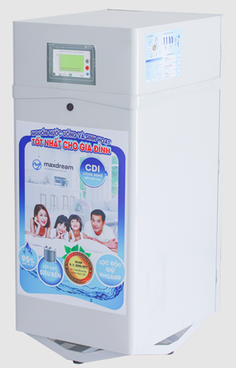 |  | 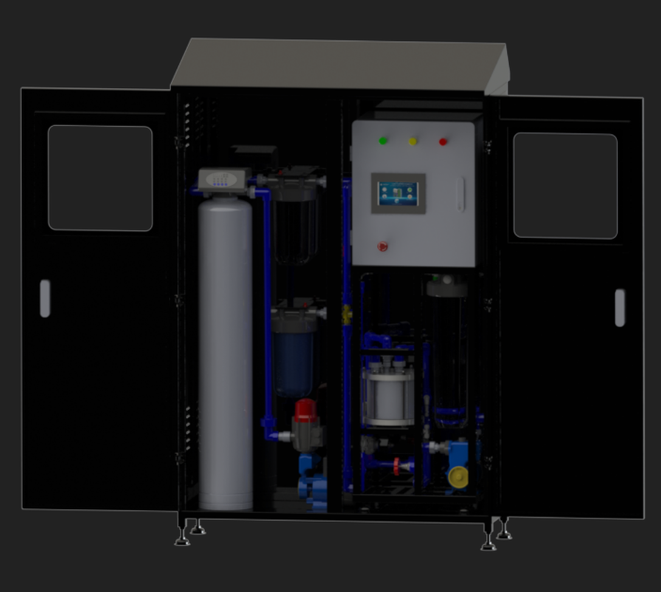 | 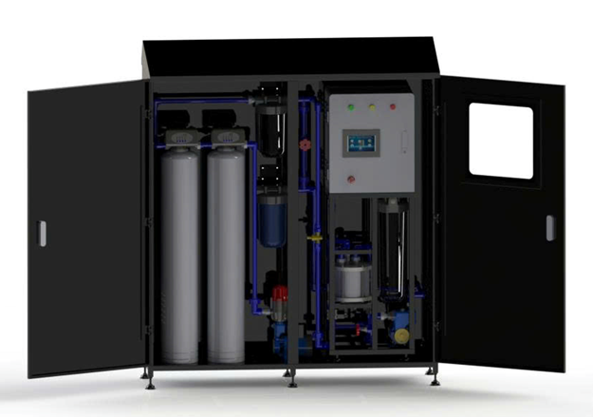 |  |  | 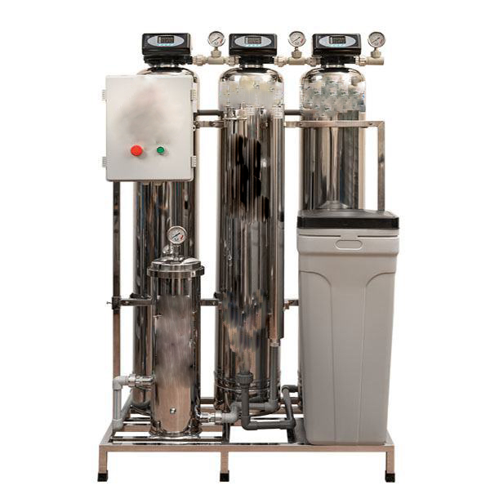
Giá bán lẻ (bao gồm VAT) | 8,000,000 | 8,800,000 | 9,850,000 | 10,850,000 | 12,800,000 | 13,800,000 | TC01 : 32,000,000 | TC02 : 22,000,000 | S1: 74,500,000 | S2: 74,500,000 | C02-1M: 100,500,000 C02-1: 134,400,000 C02-2: 174,720,000 | C02.IX-1M: 106,000,000 C02.IX-1: 140,900,000 C02.IX-2: 181,220,000 | Liên hệ | Hệ cột 8*44: 28,959,000 Hệ cột 10*54: 34,159,000 | Hệ cột 8*44: 36,699,000 Hệ cột 10*54: 44,809,000
Công suất | 200 - 300 L/ ngày | 200 - 300 L/ ngày | 200-300 L/ ngày | 200-300 L/ ngày | 200-300 L/ ngày | 200-300 L/ ngày | 400 - 600 L/ ngày | 500 - 700 L/ ngày | S1: 3 - 4m3/ ngày | S2: 3,5 - 4m3/ ngày | C02-1M: 4m3/ ngày (175 lít/giờ) C02-1: 8m3/ ngày (350 lít/giờ) C02-2: 16m3/ ngày (700 lít/giờ) | C02.IX-1M: 4m3/ ngày (175 lít/giờ) C02.IX-1: 8m3/ ngày (350 lít/giờ) C02.IX-2: 16m3/ ngày (700 lít/giờ) |  | Hệ cột 8*44: 200 - 600 lít/ giờ Hệ cột 10*54: 600 - 1000 lít/ giờ | Hệ cột 8*44: 200 - 600 lít/ giờ Hệ cột 10*54: 600 - 1000 lít/ giờ
Mục đích sử dụng | Dùng lắp dưới gầm bếp hoặc treo tường, nấu ăn uống trực tiếp | Dùng lắp dưới gầm bếp hoặc treo tường, nấu ăn uống trực tiếp | Đặt trên bàn hoặc để gầm | Đặt trên bàn hoặc để gầm | Lọc nước uống trực tiếp với 3 chức năng: nước nóng, nước lạnh, nước mát | Lọc nước uống trực tiếp với 3 chức năng: nước nóng, nước lạnh, nước mát | Dùng để nấu ăn, uống trực tiếp | Lọc cho tổ chức, văn phòng… ( cần bồn chứa nước thành phẩm ) | Lọc tổng uống trực tiếp, sinh hoạt, nấu ăn | Lọc tổng uống trực tiếp, sinh hoạt, nấu ăn | Lọc tổng uống trực tiếp, sinh hoạt, nấu ăn | Lọc tổng uống trực tiếp, sinh hoạt, nấu ăn | Phục vụ sản xuất, các ngành công nghiệp, dược phẩm, thực phẩm (chủ yếu xử lý TDS), xử lý nước bán dẫn… | Lọc tổng đầu nguồn | Lọc tổng đầu nguồn
Nguồn nước | Nước máy | Nước máy, nước giếng | Nước máy | Nước máy, nước giếng | Nước máy | Nước máy, nước giếng | Nước máy | Nước máy | Nước máy | Nước máy | Nước máy, nước giếng | Nước máy, nước giếng | - | Nước máy, nước giếng | Nước máy, nước giếng
Tỷ lệ thu hồi nước | 75 - 95% |  |  |  |  |  |  |  |  |  |  | - | - | -
TDS đầu vào | <200ppm | <500ppm | <200ppm | <500ppm | <200ppm | <500ppm | <200ppm | <200ppm | < 300ppm, độ cứng <100ppm | < 300ppm, độ cứng <100ppm | < 300ppm, độ cứng <150ppm (không trao đổi ion) | < 300ppm, độ cứng >150ppm ( trao đổi ion) | <300 ppm | không nhiễm cứng, pH >5 | độ cứng <250ppm, pH >5
pH đầu vào | - |  |  |  |  |  |  |  |  |  |  |  |  | -
Loại muối, cứng, ion hòa tan
Độ bền lõi CDIs | 3-5 năm
Số lõi lọc phải thay định kỳ | 1 PP 10", 1 CTO 10", 1 Nano | 1 PP 10", 1 CTO 10", 1 CTO đúc 10", 1 Nano | 1 PP đúc 10", 1 CTO đúc 10", 1 Nano | 1 PP đúc 10", 2 CTO đúc 10", 1 Nano | 1 PP đúc 10", 1 CTO đúc 10", 1 Nano | 1 PP đúc 10", 2 CTO đúc 10", 1 Nano | 1 PP 20", 1 CTO 20", 3 Nano | 1 PP 20", 1 CTO 20", 1 Nano | 2 PP 20", 2 CTO 20", 2 Nano | 1 PP bigblu 20", 1 CTO bigblu 20", 2 Nano | 1 Bigblue CTO 10", 1 Bigblue PP 10" , 2 Nano | 1 Bigblue CTO 10", 1 Bigblue PP 10" , 2 Nano | Tùy nhu cầu thực tế | 1 Bigblue PP 20" 3 PP 20" | 1 Bigblue PP 20" 3 PP 20"
Tự động vận hành | Có
Tự động sục rửa | Không | Không | Không | Không | Không | Không | Không | Không | Có | Có | Có | Có | Có | Có | Có
Màn hình theo dõi thông số, cảnh báo thay lõi | Không | Không | Không | Không | Không | Không | Không | Có | Có | Có | Có | Có | Có | Không | Không
Kích thước | 365 x 230 x 460 (mm) | 365 x 230 x 510 (mm) | 410 x 230 x 410 (mm) 240 x 430 x 420 mm |  | 400 x 310 x 1100 (mm) |  | 1200 x 450 x 1400 (mm) | Máy: 475 x 290 x 780 (mm) Vỏ: 550 x 400 x 950 (mm) | 450 x 540 x 1220 (mm) | 460 x 580 x 1400 (mm) | 1200 x 600 x 1850 (mm) | 1600 x 600 x 1850 (mm) | Tùy nhu cầu thực tế | Tùy nhu cầu thực tế | Tùy nhu cầu thực tế
Bảo hành CDIs | 18 tháng |  |  |  |  |  |  |  | 2 năm | 2 năm | 2 năm | 2 năm | 1 năm
Thời gian chuẩn bị hàng hóa (có sẵn hàng) cho nội thành TP HCM, Hà Nội và các tỉnh lân cận | 3 ngày làm việc | 3 ngày làm việc | 3 ngày làm việc | 3 ngày làm việc | 3 ngày làm việc | 3 ngày làm việc | 14 ngày làm việc | 14 ngày làm việc | 14 ngày làm việc | 10 -> 15 ngày làm việc | 15 -> 20 ngày làm việc | 15 -> 20 ngày làm việc | Tùy nhu cầu thực tế | Tùy nhu cầu thực tế | Tùy nhu cầu thực tế
BÁO GIÁ NÀY HIỆU LỰC TỪ 01/06/2025 - 31/12/2025 HOẶC ĐẾN KHI CÓ THÔNG BÁO MỚI

